TDSheet

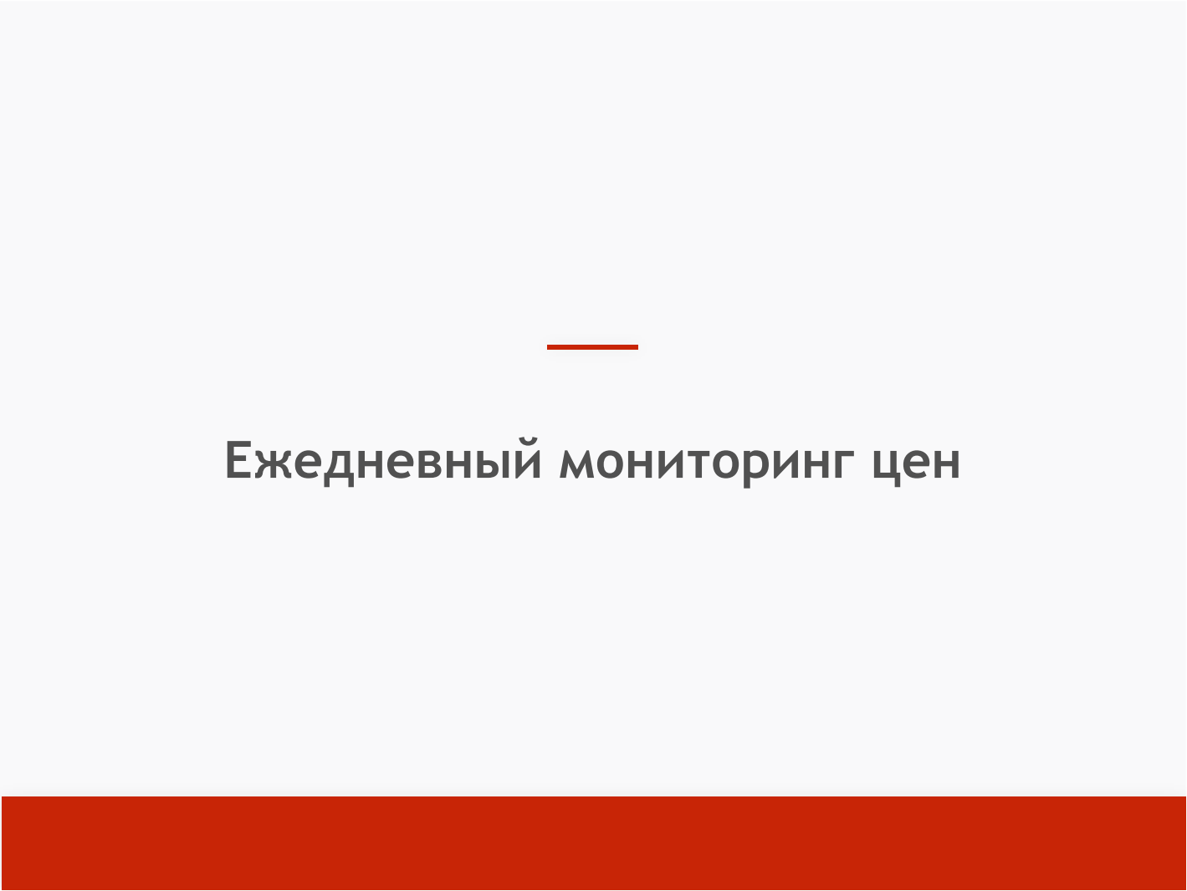

8 июня 2026

 |  | Ежедневный сводный отчет об уровне цен на фиксированный набор товаров первой необходимости и динамику их изменения (УправлениеТорговли) за 8 июня в сравнении с 1 июня

 | Отбор: Округ: Сергиевский Район: Сергиевский ;

№ ПП | Товар |  | Сетевые магазины |  |  |  | Несетевые магазины
 |  |  | Средние цены (руб.) |  |  |  | Средние цены (руб.)
 |  |  | Мин. | % изм. Мин. | Макс. | % изм. Макс. | Мин. | % изм. Мин. | Макс. | % изм. Макс.
Продовольственные товары
1 | Молоко сгущенное с сахаром, кг |  | 410.50 |  | 447.00 |  | 457.50 |  | 682.50
2 | Колбаса сырокопченая, кг |  | 877.50 | -3.76 | 1,401.50 |  | 1,000.00 |  | 1,605.00
3 | Консервы мясные, кг |  | 431.90 | -1.73 | 698.09 |  | 748.57 |  | 764.29
4 | Консервы рыбные натуральные и с добавлением масла, кг |  | 541.43 | -0.70 | 901.43 |  | 511.43 |  | 741.43
5 | Вода питьевая, 1 л |  | 23.00 |  | 53.50 |  | 32.00 |  | 35.50
6 | Вода питьевая, 5 л |  | 126.84 |  | 152.67 |  | 79.00 |  | 85.00
7 | Говядина (кроме бескостного мяса), кг
8 | Свинина (кроме бескостного мяса), кг |  | 280.00 | -9.68 | 412.00 |  | 400.00 |  | 460.00
9 | Куры (кроме окорочков), кг |  | 172.50 | 2.99 | 227.50 |  | 300.00 |  | 330.00
10 | Рыба мороженая неразделанная, кг |  | 228.50 |  | 280.00 |  | 305.00 |  | 535.00
11 | Масло сливочное, м.д.ж. 82,5%, кг |  | 1,131.17 | -1.62 | 1,270.83 |  | 1,150.00 |  | 1,260.00
12 | Масло подсолнечное рафинированное, кг |  | 134.50 | -2.18 | 142.00 |  | 159.50 |  | 173.50
13 | Молоко питьевое, м.д.ж. 2,5%, л |  | 99.00 |  | 112.00 |  | 127.00 |  | 137.50
14 | Яйца куриные, 10 шт. |  | 80.00 |  | 155.00 |  | 125.00 |  | 152.50
15 | Сахар-песок, кг |  | 70.00 |  | 120.00 |  | 87.50 |  | 92.50
16 | Соль поваренная пищевая, кг |  | 9.50 |  | 27.00 |  | 19.50 |  | 25.00
17 | Чай черный байховый, кг |  | 962.50 |  | 1,267.50 |  | 775.00 |  | 1,500.00
18 | Мука пшеничная, кг |  | 38.00 | 1.33 | 63.50 |  | 55.00 |  | 63.00
19 | Хлеб ржаной, ржано-пшеничный, кг |  | 120.00 | -0.41 | 152.50 |  | 89.00 |  | 100.00
20 | Хлеб и булочные изделия из пшеничной муки, кг |  | 103.50 |  | 125.00 |  | 81.50 |  | 90.50
21 | Рис шлифованный, кг |  | 80.38 | -1.23 | 138.25 |  | 122.50 |  | 125.00
22 | Пшено, кг |  | 32.00 | -1.54 | 63.50 |  | 52.00 |  | 63.50
23 | Крупа гречневая-ядрица, кг |  | 59.75 | 2.58 | 101.25 |  | 77.50 |  | 78.50
24 | Крупы овсяная (или перловая), кг |  | 29.00 | 1.75 | 68.00 |  | 39.50 |  | 52.50
25 | Печенье, кг |  | 336.33 | 1.76 | 431.17 |  | 335.00 |  | 377.50
26 | Макаронные изделия из пшеничной муки высшего сорта, кг |  | 119.25 |  | 159.00 |  | 68.00 |  | 69.00
27 | Картофель, кг |  | 41.00 | 5.13 | 119.00 |  | 52.50 |  | 80.00 | 10.34
28 | Капуста белокочанная свежая, кг |  | 37.50 | 7.14 | 62.50 |  | 50.00 | 5.26 | 55.00
29 | Лук репчатый, кг |  | 46.50 | 16.25 | 83.50 |  | 47.50 | -5.00 | 59.00
30 | Морковь, кг |  | 45.00 | -10.89 | 90.50 |  | 52.50 | 5.00 | 61.00
31 | Яблоки, кг |  | 105.34 | 9.16 | 161.59 |  | 117.50 |  | 205.00
32 | Смесь детская (заменитель грудного молока), кг |  | 1,021.25 | -2.44 | 1,163.84
Непродовольственные товары
33 | Санитарно-гигиеническая маска, шт |  |  |  |  |  | 10.00 |  | 10.00
34 | Антисептик для рук, 50 мл
35 | Антисептик для рук, 1л
36 | Салфетки влажные, уп |  | 18.00 |  | 67.00 |  | 55.00 |  | 81.00
37 | Салфетки сухие, уп |  | 27.50 |  | 39.50 |  | 20.00 |  | 34.50
38 | Мыло туалетное,100 г |  | 52.00 |  | 102.00 |  | 36.50 |  | 49.50
39 | Мыло хозяйственное, 200 г |  | 42.50 |  | 55.00 |  | 51.50 |  | 60.00
40 | Паста зубная, шт, 75 гр |  | 136.00 |  | 201.34 |  | 152.50 |  | 169.00
41 | Щетка зубная, шт |  | 75.67 |  | 159.34 |  | 62.50 |  | 78.50
42 | Бумага туалетная, шт |  | 27.00 |  | 31.50 |  | 27.50 |  | 35.00
43 | Гигиенические прокладки, уп |  | 36.75 |  | 53.75 |  | 64.00 |  | 105.50
44 | Стиральный порошок, кг |  | 209.50 | 4.75 | 242.25 |  | 241.50 |  | 287.50
45 | Подгузники детские, уп |  | 161.00 |  | 279.50
46 | Спички, коробок |  | 9.50 |  | 11.00 |  | 4.00 |  | 5.00
47 | Свечи, шт |  |  |  |  |  | 40.00 |  | 50.00
48 | Пеленка для новорожденного, шт |  | 162.50 |  | 217.50
49 | Шампунь детский, шт |  | 129.00 |  | 225.50 |  | 80.00 |  | 255.00
50 | Крем от опрелостей детский, шт |  | 62.00 |  | 122.50 |  | 60.00 |  | 125.00
51 | Бутылочка для кормления, шт |  | 200.00 |  | 277.50
52 | Соска-пустышка, шт |  | 130.00 |  | 160.00

 |  | Снижение цены до 10% |  |  |  | Повышение цены - до 10% |  |  |  | Повышение цены - свыше 30%

 |  | Снижение цены - свыше 10% |  |  |  | Повышение цены - от 10% до 30%

